ゲームコンセプト
▽ゲームコンセプト

 | ▽コンセプト

 |  | 小屋の中に銃で敵を倒して、生き延びるゲーム

 | ▽ルール概要

 |  | プレイヤーは小屋に閉じ込められて、どこか襲ってくる敵を恐れながら、制限されていた物資でやつらと戦って、最後まで生き延びる

 | ▽ゲーム画面イメージ
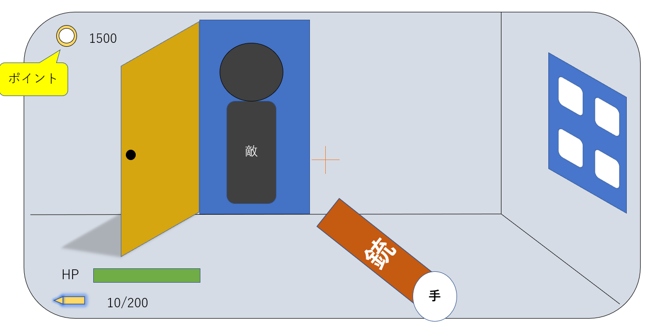
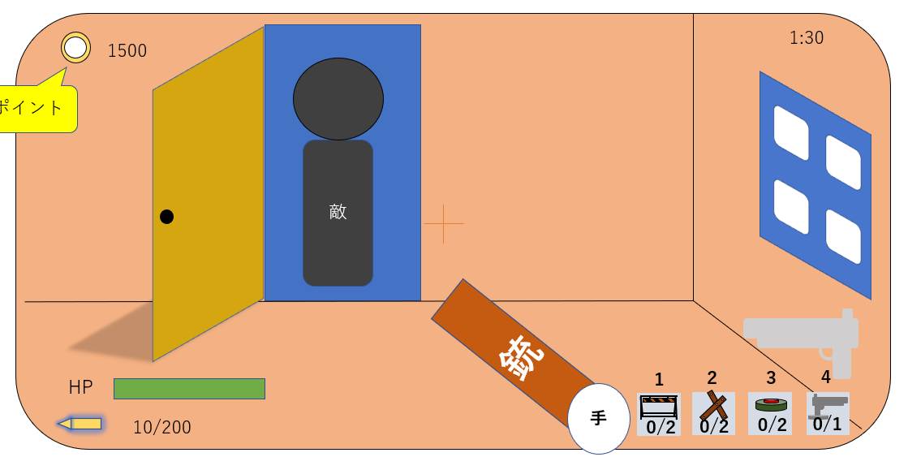
残り1:30

 | ▽想定ゲームボリューム

 | ・ | 全5ステージ
 | ・ | 制限時間は難易度によって増える

ゲームフロー
▽ゲームフロー

 | ▽ゲーム基本フロー

ゲームタイトル
ステージ選択
ローディング
ステージ
他シーン

シーン
操作
 | ▽シーケンス

作業台
作業台画面へ遷移

ゲームタイトル
ステージ選択
ステージ
メニュー
メニュー画面へ遷移

次のステージ
クリア
クリア画面へ遷移

ゲームオーバー
ゲームオーバー画面へ遷移

ゲーム全体流れ
▽ゲーム全体流れ

 | ▽ゲーム全体流れ

ゲームタイトル

ステージ選択

ゲームメイン

(バトルパート)
(作業台)
敵は決められた時間に出現する
敵を倒して、ポイントを稼ぐ
ポイントを使って、配置物や武器を購入、強化

制限時間になったらステージクリア

ステージ

UI仕様
▽UI仕様書

青いやつは選択できるステージ
灰色のは選択できないステージ

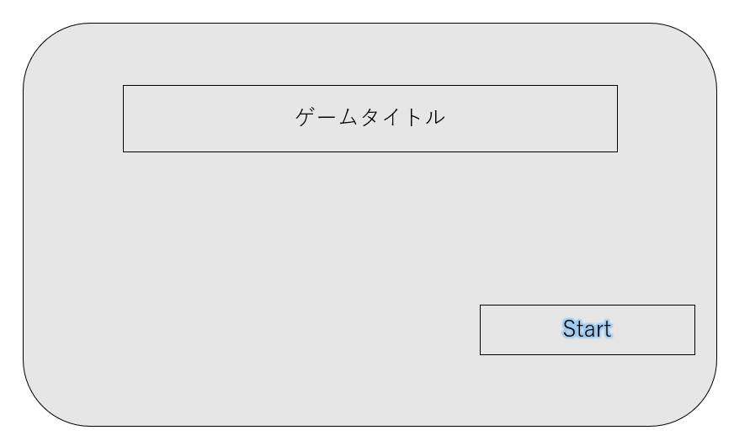
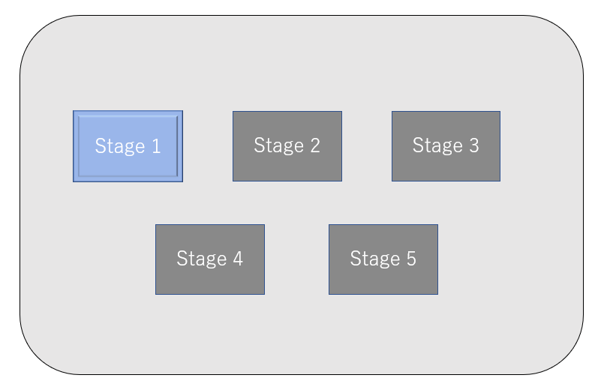

Title

Stage Select

残り1:30
game
「作業台仕様」シートに詳細がある（クリック）
Battle
作業台
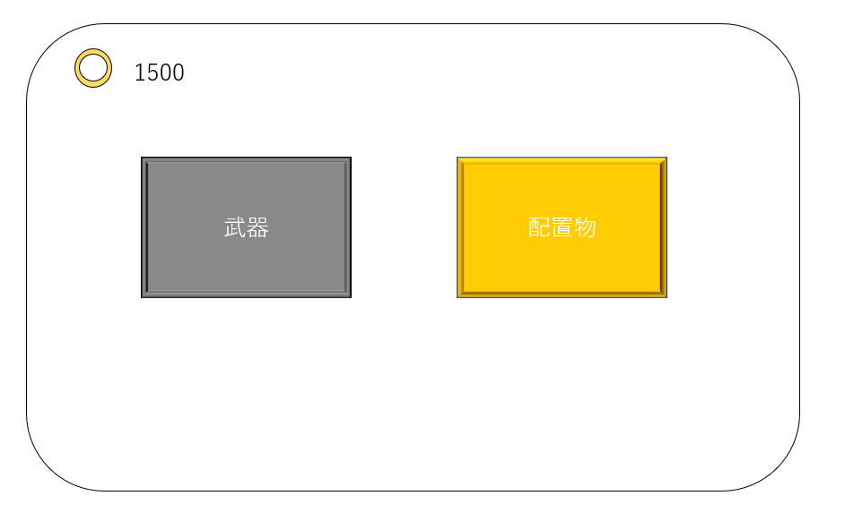

Result
GameOver

Stage XX Clear!
残りHP
ポイント
30
Next stage
Title
YOU DEAD
コンティニュー
Title

プレイヤー仕様
▽プレイヤー仕様

メニュー/戻る
 | ▽移動
キャラクターの移動
リロード
 |  | 移動前後左右 | WASD
 |  | ダッシュ | Shift
 |  | ジャンル | Space

 | ▽射撃関連

確認
ダッシュ
 |  | エイム | マウス
 |  | シュート | マウス左クリック
 |  | リロード | R
シャンプ
 |  | 武器切り替え | マウスホイール

武器切り替え
 | ▽その他

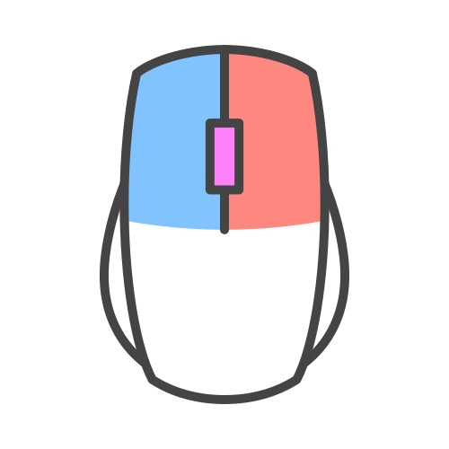
シュート
配置物設置
 |  | 確認 | E
 |  | 配置物設置 | マウス右クリック長押し、離したら設置完了
 |  | メニュー/戻るボタン | Esc

 | ▽プレイヤー

 |  | HP | 100
 |  | 初期武器 | ナイフと拳銃

敵仕様
▽敵仕様

 | ▽敵仕様 |  |  |  |  | （関連）シート敵当たり判定仕様

 |  | 説明 | HP | スピード | ダメージ | ポイント | イメージ(図)

 | 敵01 | 一番普通の敵 | 100 | 普通 | 20 | 10 | 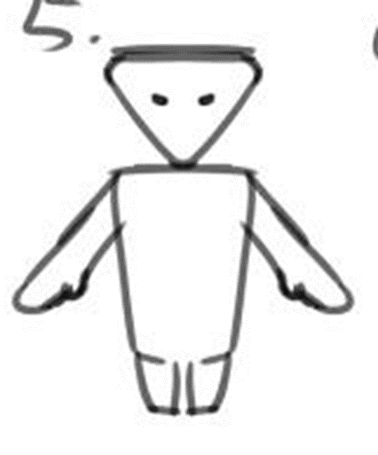

 | 敵02 | 遠距離攻撃できる敵 | 80 | 遅め (普通の0.8倍) | 25 | 15
石ころ

 | 敵03 | 直接二階から侵入することできる | 60 | 早い (普通の1.2倍) | 20 | 20 | 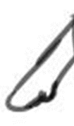 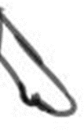
手が長い

 | 敵04 | 設置物を優先的に破壊する敵 | 150 | 遅め (普通の0.8倍) | 35 設置物には105 | 30 | 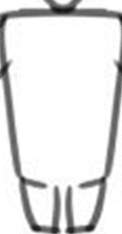
でかい

 | 敵05 | 長い武器持つ敵 範囲攻撃できる | 120 | 普通 | 50 | 50
敵03のベース。棒を持っている

 | 敵00

敵当たり判定仕様
▽敵当たり判定仕様

 | ▽敵当たり判定仕様
 | (Player->enemy)


ヘットショット
普通ショット

 | （Enemy->Player）
上面図
頭
 |  | 敵01、敵02、敵03、敵04

 |  | 説明 | 敵は手を振り回してダメージを与えてくる

 |  | 参考

上面図
頭
 |  | 敵05

 |  | 説明 | 敵は棒状の武器を振り回してダメージを与えてくる

作業台仕様
▽作業台仕様

 | 作業台説明

 |  | プレイヤーは敵を倒した時得られたポイントを、作業台で消費して、武器の購入や強化、アイテムの購入することができる。 作業台を使っている時ゲームの時間が停止する。 プレイヤーたちにとっては一息する場所にも言える。

 | UIイメージ

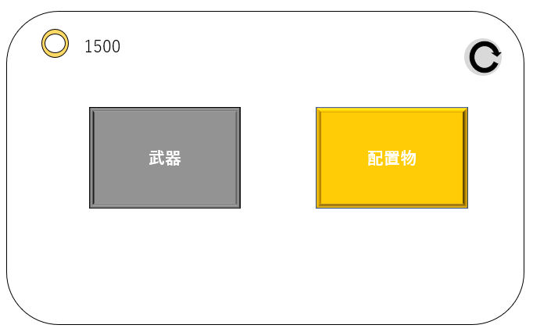
1
 |  | 作業台
 |  |  | 作業台を使ったら最初に出てくるシーン
 |  |  |  | ID | 名前 | 説明
4
 |  |  |  | 1 | ポイント | 現在持っているポイント
 |  |  |  | 2 | 武器ページ | 武器ページへ遷移する
2
3
 |  |  |  | 3 | 配置物ページ | 配置物ページへ遷移する
 |  |  |  | 4 | 戻るボタン | ゲームメインに戻る

 |  | 武器ページ
1
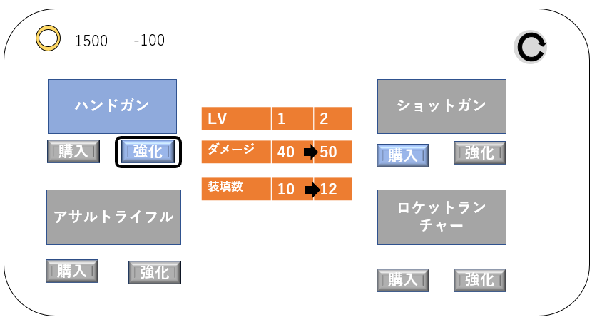
2
7
3
3
6
 |  |  |  | ID | 名前 | 説明
 |  |  |  | 1 | ポイント | 現在持っているポイント
 |  |  |  | 2 | 消費ポイント | 現在カーソル合わせている項目のポイント消費数
4
5
4
5
 |  |  |  | 3 | 武器名 | 武器名はここで表示される
 |  |  |  |  |  | 青い枠内の武器は持っている武器
3
3
 |  |  |  |  |  | 灰色枠の武器は持っていない武器
 |  |  |  | 4 | 購入ボタン | ポイントを消費して武器を購入する
4
5
4
5
 |  |  |  |  |  | 青い枠のは購入できる、灰色のは購入できない
 |  |  |  | 5 | 強化ボタン | ポイントを消費して武器を強化する
 |  |  |  |  |  | 青い枠のは強化できる、灰色のは強化できない
 |  |  |  | 6 | ステータス欄 | 強化前後の武器ステータスがここで表示される
 |  |  |  | 7 | 戻るボタン | 作業台ページに戻る

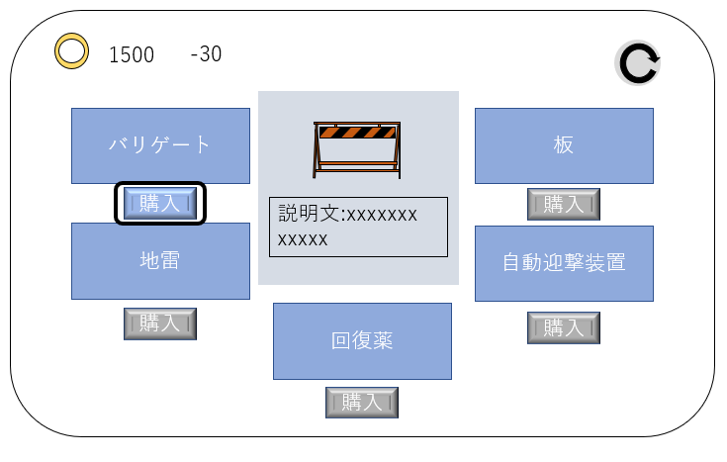
1
2
6
 |  | 配置物ページ
 |  |  |  | ID | 名前 | 説明
 |  |  |  | 1 | ポイント | 現在持っているポイント
3
5
3
 |  |  |  | 2 | 消費ポイント | 現在カーソル合わせている項目のポイント消費数
 |  |  |  | 3 | アイテム名 | アイテム名はここで表示される
 |  |  |  | 4 | 購入ボタン | ポイントを消費してアイテムを購入する
4
3
4
 |  |  |  |  |  | 青い枠のは購入できる、灰色のは購入できない
3
 |  |  |  | 5 | イメージ図＆説明文 | 現在カーソル合わせている項目のイメージ図と
 |  |  |  |  |  | 説明文
4
3
4
 |  |  |  | 6 | 戻るボタン | 作業台ページに戻る

4

ステージ1
▽ステージ2

③
②
 | MAP
 |  |  |  | タイムライン | 出現位置 | 敵種類＆数
 |  |  |  | 10s | ① | 01*2
①
 |  | ： | 壁 | 20s | ② | 01*1
 |  | ： | 窓 | ↑ | ① | 01*1
 |  | ： | ドア | ↑ | ④ | 01*1
 |  | ： | 作業台 | 40s | ③ | 02*1
 |  | ： | 自動迎撃装置の設置ポイント | ↑ | ② | 02*1
 |  | ： | 障害物(テーブル、棚などの家具イメージ) | ↑ | ① | 01*2
 |  | ： | プレイヤー | 1m10s | ① | 01*1+02*1
 |  |  |  | ↑ | ② | 02*1
④
 |  |  |  | ↑ | ③ | 01*1
 |  |  |  | ↑ | ④ | 01*2
 |  |  |  | 1m30s | / | ステージクリア

